뉴욕
♥ 신혼여행 - 뉴욕 ♥
여행기간 | 13박14일 (6/1 ~ 6/14) |  | 항공편 (출국) | 에어프레미아 YP0131 | 6/1 21:30 ICN → 22:30 EWR | 예약번호 A2938067 / D83SKT |  | 비상연락처 | 대사관: +1-202-939-5600
체류일수 | 뉴욕 5일 (6/1~6/5) | 마이애미 3일 | LA 5일 |  | 호텔 | 밀레니엄 힐튼 뉴욕 유엔 원플라자 |  | 체크인 | 6/1 (월) 22:30 이후
환율 (1 USD =) | 1,510 원 |  | 예약번호 | 2601131400EBBFES1 |  | 체크아웃 | 6/6 (토) 오전

📅 일자 | ⏰ 시간 | 📍 장소 | 🚕 이동 | 📌 일정 | 💵 USD | 💰 KRW | ✅ 체크 | 📝 뉴욕 위시리스트
1일차 6월 1일 (월) 도착 | 06:00 ~ 07:00 |  |  |  |  |  |  | 🎭 라이언킹 (뮤지컬)
 | 07:00 ~ 08:00 |  |  |  |  |  |  | 🗽 자유의 여신상 페리
 | 08:00 ~ 09:00 |  |  |  |  |  |  | 🏛️ 9/11 박물관 (약 2시간)
 | 09:00 ~ 10:00 |  |  |  |  |  |  | 🌉 브루클린 브리지 / 덤보
 | 10:00 ~ 11:00 |  |  |  |  |  |  | 🌳 센트럴파크
 | 11:00 ~ 12:00 |  |  |  |  |  |  | 🛍️ 첼시마켓 → 하이라인 → 베슬
 | 12:00 ~ 13:00 |  |  |  |  |  |  | 🎨 구겐하임 미술관
 | 13:00 ~ 14:00
 | 14:00 ~ 15:00 |  |  |  |  |  |  | 🍕 먹거리
 | 15:00 ~ 16:00 |  |  |  |  |  |  | · 조스피자
 | 16:00 ~ 17:00 |  |  |  |  |  |  | · 중국음식
 | 17:00 ~ 18:00 |  |  |  |  |  |  | · 핫도그
 | 18:00 ~ 19:00 |  |  |  |  |  |  | · 스테이크
 | 19:00 ~ 20:00 |  |  |  |  |  |  | · 맥주
 | 20:00 ~ 21:00
 | 21:00 ~ 22:00 |  |  |  |  |  |  | 🎨 색상 범례
 | 22:00 ~ 23:00 |  |  | ✈️ 22:30 뉴어크(EWR) 도착 |  |  |  | 🍽️ 식사
 | 23:00 ~ 00:00 | 밀레니엄 힐튼 | 우버/택시 (~30분) | 🚖 우버 → 호텔 체크인 |  |  |  | 🎫 투어/예약
 | 일일 합계 |  |  |  | ₩0 | ₩0 |  | 🎨 문화/액티비티

2일차 6월 2일 (화) | 06:00 ~ 07:00 | 호텔 | 🏨 기상 | 06:30 ⏰ 기상 / 06:30~07:00 🚿 샤워 시작 |  |  |  | 🛍️ 우드버리 아울렛 (5일차)
 | 07:00 ~ 08:00 | 호텔 | 🚿 준비 | 07:00~07:30 메이크 / 옷 준비 |  |  |  | · Coach (코치) — 본진, 가격 차이 큼
 | 08:00 ~ 09:00 | Ralph's Coffee | ☕ 아침 | 07:30~08:15 ☕ Ralph's Coffee (메트 근처 도보 15분) |  |  |  | · Tory Burch (토리버치) — 플랫슈즈/가방
 | 09:00 ~ 10:00 | → Metropolitan | 🚇 4/5/6 → 86 St | 08:15~09:00 🚇 메트로폴리탄 이동 (6호선 86 St → 도보) |  |  |  | · Polo Ralph Lauren — 셔츠/니트
 | 10:00 ~ 11:00 | Metropolitan Museum | 🚶 도보 | 09:30 도착 → 10:00 입장 |  |  |  | · Kate Spade — 가방/지갑
 | 11:00 ~ 12:00 | Metropolitan Museum |  | 10:10~11:00 🎨 메트 도슨트 투어 시작 |  |  |  | · Michael Kors — 가방
 | 12:00 ~ 13:00 | Café Sabarsky / Sant Ambroeus / Orsay | 🍽️ 점심 | 11:00~12:00 도슨트 계속 |  |  |  | · Nike / Adidas — 운동화
 | 13:00 ~ 14:00 | 메트 자유관람 | 🎨 자유관람 | 12:00~12:40 도슨트 마무리 / 12:40~13:00 점심 이동 |  |  |  | · Levi's — 청바지
 | 14:00 ~ 15:00 | Orsay | 🚶 센트럴파크 산책 | 13:00~14:00 🍰 Orsay (메트 근처 프렌치 비스트로, 실내 1시 예약) |  |  |  | · Tumi / Samsonite — 캐리어 (귀국 짐용)
 | 15:00 ~ 16:00 | → DUMBO | 🚖 우버 (약 30~40분) | 14:00~15:00 🎨 메트 자유관람 |  |  |  | · The North Face / Columbia — 아우터
 | 16:00 ~ 17:00 | → DUMBO | 🚖 우버 | 15:00~16:00 🌳 센트럴파크 산책 (선택) |  |  |  | · Calvin Klein / Tommy Hilfiger — 기본템
 | 17:00 ~ 18:00 | DUMBO |  | 16:00~17:00 🚖 우버 → 호텔 (의상/메이크) → DUMBO |  |  |  | · Le Creuset — 주방용품 (무게 주의)
 | 18:00 ~ 19:00 | Juliana's | 🚶 도보 | 17:00~18:00 📸 웨딩스납 촬영 |  |  |  | 💡 입장시 VIP 쿠폰북 수령 (안내센터)
 | 19:00 ~ 20:00 | Randolph Beer DUMBO | 🚶 도보 (~5분) | 18:00~19:00 🍕 Juliana's 피자 |  |  |  | 🚌 타미스 왕복버스 $36 (성인), Port Authority 4층 출발
 | 20:00 ~ 21:00 | 호텔 | 🚖 우버 | 19:00~20:00 🍺 Randolph Beer DUMBO |  |  |  | ⏰ 8~9시 출발 추천, 45분 전 터미널 도착
 | 21:00 ~ 22:00 |  |  | 20:00~21:00 Randolph (계속) → 21:00 🚖 호텔 복귀 |  |  |  | 📱 QR 1매로 왕복 2회 (중복스캔 주의)
 | 22:00 ~ 23:00
 | 23:00 ~ 00:00
 | 일일 합계 |  |  |  | ₩0 | ₩0

3일차 6월 3일 (수) | 06:00 ~ 07:00 | 호텔 | 🏨 기상 | 06:30 ⏰ 기상 / 06:30~07:30 🚿 채비
 | 07:00 ~ 08:00 | 호텔 | 🚿 준비 | 07:30~08:15 ☕ Little Collins/Starbucks
 | 08:00 ~ 09:00 | Little Collins / Maman / LPQ | ☕ 추천 카페 | 08:15~08:50 🚇 원월드 이동 → 08:50 미팅포인트 도착 |  |  | 📍 만나는 장소: 117 West St, NY 10007 (원월드 트레이드 센터 앞)
 | 09:00 ~ 10:00 | → 원월드 트레이드 | 🚇 지하철 (~30분) | 09:00 🚩 타미스 워킹투어 시작 → 원월드 전망대 |  |  | ⏰ 만나는 시간: 09:00 (10분 전까지 도착 필수)
 | 10:00 ~ 11:00 | 원월드 전망대 | 🚶 워킹투어 가이드 미팅 | 10:00~10:30 🌆 원월드 전망대 (계속) / 10:30~11:00 9/11 메모리얼 시작 |  |  | ⏱️ 소요시간: 약 8시간 (도보이동)
 | 11:00 ~ 12:00 | 원월드 전망대 | 🚶 | 11:00~11:30 트리니티 교회 → 월스트리트 → 황소동상 / 11:30 크루즈 탑승 |  |  | 👥 최소 인원 4명 (미달시 취소 가능)
 | 12:00 ~ 13:00 | 9/11 메모리얼 + 교회 | 🚶 | 12:00~13:00 ⛴️ 자유의 여신상 크루즈 |  |  | 💰 가이드팁 포함, 추가 옵션 없음
 | 13:00 ~ 14:00 | 자유의 여신상 크루즈 | ⛴️ 크루즈 탑승 | 13:00~14:00 🥪 첼시마켓 점심 / 자유시간 |  |  | ☔️ 우천시에도 진행, 날씨맞춤 복장
 | 14:00 ~ 15:00 | 첼시마켓 | 🚶 | 14:00~15:00 하이라인 파크 산책 |  |  | 🚽 투어 전 화장실 미리, 투어 중 사용 어려움
 | 15:00 ~ 16:00 | 하이라인 파크 | 🚶 | 15:00~15:30 리틀아일랜드 / 15:30~16:00 미트패킹 이동 |  |  | 📲 투어 2일 전 확정 안내문 수신 (이메일 스팸함 확인)
 | 16:00 ~ 17:00 | 리틀아일랜드 + 미트패킹 | 🚶 | 16:00~16:30 미트패킹 디스트릭트 → 블리커 / 16:30~17:00 워싱턴 스퀘어 (종료)
 | 17:00 ~ 18:00 | 워싱턴 스퀘어 | 🚶 | 17:00~18:00 자유시간 / 조스피자 이동
 | 18:00 ~ 19:00 | 워싱턴 스퀘어 일대 | 🚶 | 18:00~19:00 🍕 조스피자
 | 19:00 ~ 20:00 | 그리니치 빌리지 | 🚶 | 19:00~20:00 그리니치 산책
 | 20:00 ~ 21:00 | 호텔 | 🚇 지하철 / 우버 | 20:00~20:30 호텔 복귀
 | 21:00 ~ 22:00
 | 22:00 ~ 23:00
 | 23:00 ~ 00:00
 | 일일 합계 |  |  |  | ₩0 | ₩0

4일차 6월 4일 (목) | 06:00 ~ 07:00 | 호텔 | 🏨 기상
 | 07:00 ~ 08:00 | 호텔 | ☕ 조식 / 준비 | 07:30 ⏰ 기상 / 07:30~08:30 🚿 채비 + 간단 조식
 | 08:00 ~ 09:00 | → Times Square | 🚇 지하철 | 08:30~09:00 🚇 타임스스퀘어 이동 (7호선, 15~20분)
 | 09:00 ~ 10:00 | Times Square | 🚇 N/Q/R/W → Times Sq | 09:00~10:00 🌆 타임스스퀘어 (광장)
 | 10:00 ~ 11:00 | 브라이언트파크 | 🚶 도보 (워킹) | 10:00~11:00 브라이언트파크 (도심 공원)
 | 11:00 ~ 12:00 | Grand Central | 🚶 도보 5분 | 11:00~12:00 그랜드 센트럴 (기차역)
 | 12:00 ~ 13:00 | 타임스스퀘어 | 🍕 점심 | 12:00~13:00 🍕 Los Tacos No.1
 | 13:00 ~ 14:00 | 메이시스 / 맨하튼 | 🚛 도보 | 13:00~14:00 메이시스 (백화점)
 | 14:00 ~ 15:00 | 5번가 | 🛍️ 쇼핑 | 14:00~15:00 5번가 (명품 쇼핑거리)
 | 15:00 ~ 16:00 | 록펠러 센터 | 🚶 도보 | 15:00~16:00 록펠러 센터 (광장) / 세인트패트릭 (성당)
 | 16:00 ~ 17:00 | 극장 근처 | 🍽️ 저녁 | 16:30~18:00 🍝 Carmine's (패밀리 스타일 이탈리안, 브로드웨이 근처)
 | 17:00 ~ 18:00 | 극장 근처 | 🍽️ 저녁 | Carmine's 식사 계속
 | 18:00 ~ 19:00 | 브로드웨이 | 🚶 도보 | 18:00~19:00 극장 입장 준비
 | 19:00 ~ 20:00 | 리릭 미너스켤 | 🎭 공연 | 19:00~20:00 🎭 해리포터 브로드웨이 (뮤지컬 공연)
 | 20:00 ~ 21:00 | 타임스스퀘어 | 🌃 야경 | 20:00~21:00 뮤지컬 (계속)
 | 21:00 ~ 22:00 | 타임스스퀘어 | 🌃 야경 | 21:00~22:00 뮤지컬 마무리 / 22:00~23:00 타임스스퀘어 (전광판 야경)
 | 22:00 ~ 23:00
 | 23:00 ~ 00:00
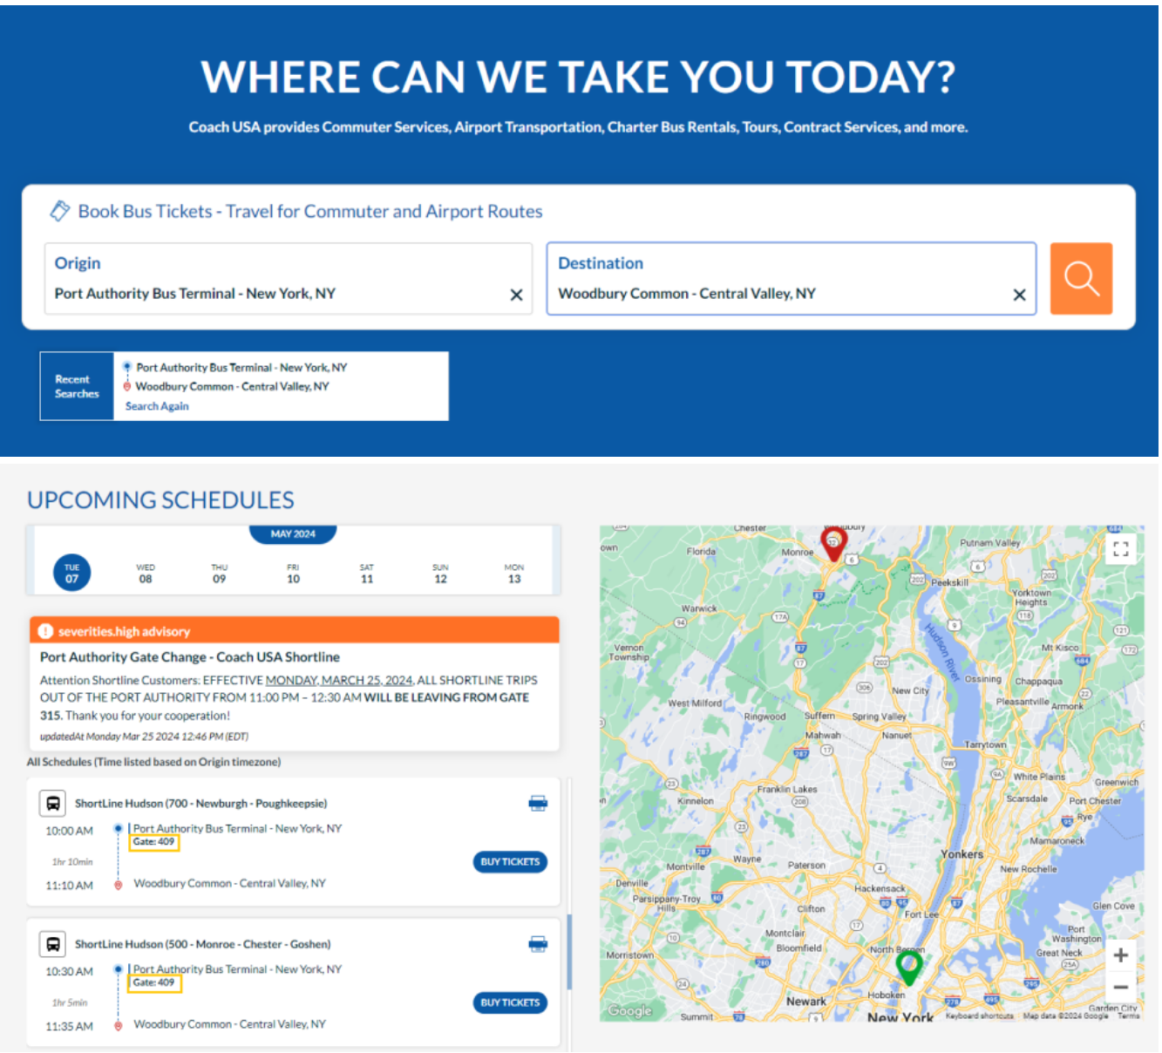
 | 일일 합계 |  |  |  | ₩0 | ₩0

5일차 6월 5일 (금) | 06:00 ~ 07:00 | 호텔 | 🏨 기상
 | 07:00 ~ 08:00 | 호텔 | ☕ 조식
 | 08:00 ~ 09:00 | 호텔 | ☕ 조식/이동 | 08:00 조식 / 08:30 호텔 출발 → Port Authority 도보 이동
 | 09:00 ~ 10:00 | Port Authority | 🚌 버스 탑승 | 09:00~09:20 Port Authority 4층 Gate 409/410 대기
 | 10:00 ~ 11:00 | 셔틀버스 | 🚌 이동 (1시간 10분) | 09:30 출발 (ShortLine 700) → 10:40 우드버리 도착 / 안내센터 VIP 쿠폰북 수령
 | 11:00 ~ 12:00 | 우드버리 | 🛍️ 쇼핑 | 11:00~12:00 Coach / Tory Burch / Polo 구역
 | 12:00 ~ 13:00 | 우드버리 | 🍽️ 점심 | 12:00~13:00 점심 (푸드코트)
 | 13:00 ~ 14:00 | 우드버리 | 🛍️ 쇼핑 | 13:00~14:00 Kate Spade / Michael Kors / Tumi
 | 14:00 ~ 15:00 | 우드버리 | 🛍️ 마무리 + 출발 | 14:00~14:30 Nike / Adidas / Levi's / North Face 빠른 회전 → 14:30~14:45 정류장 이동 → 14:45 우드버리 출발
 | 15:00 ~ 16:00 | 셔틀버스 | 🚌 복귀 (1시간 10분) | 14:45~15:55 Port Authority 복귀 (금요일 정체 시 ~16:55)
 | 16:00 ~ 17:00 | Port Authority/호텔 | 🏨 호텔 복귀 + 휴식 | 16:00~16:30 호텔 짐 놓기 / 16:30~17:00 잠시 휴식
 | 17:00 ~ 18:00 | Keens Steakhouse | 🚶 이동 + 도착 | 17:00 호텔 출발 → 17:30 Keens Steakhouse (35번가) 도착, 예약 완료
 | 18:00 ~ 19:00 | Keens Steakhouse | 🥩 스테이크 저녁 | 17:30~19:30 Keens 저녁 (2시간)
 | 19:00 ~ 20:00 | Keens → SUMMIT | 🚶 도보 이동 (10분) | 19:30~19:45 SUMMIT 도보 이동 (Grand Central 옆) / 19:45~20:00 대기
 | 20:00 ~ 21:00 | 서밋 원 밴더빌트 | 🏙️ 입장 + 일몰 | 20:00 SUMMIT 입장 (예약 완료) / 20:24 일몰 → 황혼 관람
 | 21:00 ~ 22:00 | 서밋 원 밴더빌트 | 🌃 야경 관람 | 20:30~22:00 야경 관람 → 하산 → 호텔 복귀
 | 22:00 ~ 23:00
 | 23:00 ~ 00:00
 | 일일 합계 |  |  |  | ₩0 | ₩0

6일차 6월 6일 (토) → 마이애미 | 06:00 ~ 07:00 | 호텔 | 🧳 짐 정리 | 06:00 기상 / 체크아웃 준비
 | 07:00 ~ 08:00 | 호텔 |  | 06:30 🚖 호텔 출발 (우버/택시 → JFK, 안정 소요시간) |  |  | ⏰ 06:30 호텔 출발 필수 (짐 패킹 주의)
 | 08:00 ~ 09:00 | JFK T4 | 🚖 우버 (~45분, $70~) | 07:30 🛬 JFK 도착 / 체크인 / 수하물 위탁 |  |  | 📑 국내선 기준 출발 2시간 전 도착 권장
 | 09:00 ~ 10:00 | JFK T4 |  | 08:00 보안검사 (TSA)
 | 10:00 ~ 11:00 | JFK T4 |  | 08:30~10:30 공항 대기 / 조식
 | 11:00 ~ 12:00 | JFK T4 | ✈️ 항공 | 11:05 ✈️ JFK 출발 (델타 DL1514)
 | 12:00 ~ 13:00 | 비행 중 |  | 비행 중 (3h 14m)
 | 13:00 ~ 14:00 | 비행 중
 | 14:00 ~ 15:00 | MIA 공항 | ✈️ 항공 | 14:19 🛬 MIA 도착
 | 15:00 ~ 16:00
 | 16:00 ~ 17:00
 | 17:00 ~ 18:00
 | 18:00 ~ 19:00
 | 19:00 ~ 20:00
 | 20:00 ~ 21:00
 | 21:00 ~ 22:00
 | 22:00 ~ 23:00
 | 23:00 ~ 00:00
 | 일일 합계 |  |  |  | ₩0 | ₩0

🗽 뉴욕 총 예산 |  |  |  |  | ₩0 | ₩0

